Mẫu phiếu SC mới
Mã HEAD/Tên HEAD |  |  |  |  |  |  |  |  |  |  |  |  |  |  |  |  | STT: DV-00054672
TRUNG TRANG |  |  |  | PHIẾU SỬA CHỮA |  |  |  |  |  |  |  |  |  |  | STT :
49010

 |  |  |  |  |  |  |  |  |  |  |  | Mức nhiên liệu |  |  | E |  | F
Tên khách hàng: VÕ HOÀNG TRỌNG |  |  |  |  | Địa chỉ hiện tại: PHÚ THỌ, PHÚ TÂN, AN GIANG |  |  |  |  |  |  | Thời gian nhận xe : 08/05/2025 9:49:03 SA
 |  |  |  |  |  |  |  |  |  |  |  | Thời gian trả xe dự kiến : 08/05/2025 3:00:38 CH
Loại xe: Ga / Số / Côn tay / Xe Điện / Phân khối lớn |  |  |  |  | Số điện thoại: 0706678907 |  |  |  |  |  |  | Thời gian trả xe thực tế : 08/05/2025 2:57:15 CH
Tên xe : Wave RS |  |  |  |  | Số khung: RLHHC09067Y643980 |  |  |  |  |  |  | ID Pin ( Xe điện ) :
Biển số: 63X3-9126 |  |  | Số Km : 46284 |  | Số Máy: HC09E-5743844 |  |  |  |  |  |  | Sức khỏe PIN (SOH) ….........................%
Yêu cầu của khách hàng |  |  |  |  |  | Tư vấn sửa chữa |  |  |  |  |  |  |  |  |  | Rửa xe
KT XE |  |  |  |  | BẮT CĂM 150K, THAY ĐĨA TRƯỚC, NAN HOA TRƯỚC SAU, VÀNH TRƯỚC SAU, CHÉN CỔ, ĐAI ỐC, Tặng 1 chai dung dịch vệ sinh xích tải (Theo CTKM Số: 01/05KMTT2025)(HĐ 2.000.000Đ) |  |  |  |  |  |  |  |  |  |  |  | Trước sửa chữa
 |  |  |  |  |  |  |  |  |  |  |  |  |  |  |  |  | Sau sửa chữa
 |  |  |  |  |  |  |  |  |  |  |  |  |  |  |  |  | Không cần rửa xe

Kỹ thuật viên đề xuất cho khách hàng sau khi kiểm tra xe |  |  |  |  |  |  |  | Thay thế |  | Thống kê chi phí sửa chữa
STT | Tên phụ tùng, công việc |  | Mã Phụ Tùng |  | Cần Thay thế | Chú ý | Báo giá | Có | Không | SL | Tổng tiền phụ tùng |  | Tiền công |  |  | Tiền Phụ Tùng & Tiền Công
1 | Đĩa phanh trước |  | 45251KPH702 |  |  |  | 1,114,000 |  |  | 1 | 1,114,000 |  |  |  |  | 1,114,000
2
3
4
5
6
7
8
9
10
11
12
13
14
15
16
17
18
19
20 | Tổng tiền thanh toán |  |  |  |  |  |  |  |  |  | 2,766,000 |  | 250,000 |  |  | 3,016,000

Xác nhận lấy lại phụ tùng cũ |  |  | Có |  | Không |  |  |  | Thời gian kiểm tra xe lần tới <Amber Job>
 |  |  |  |  |  |  |  |  | Tên phụ tùng/Nội dung công việc |  |  |  |  | Thời gian |  |  | Km
*Lý do khách hàng chưa đồng ý thay Phụ Tùng: Kh chạy 500km nữa thay nhớt
 |  |  |  |  |  |  |  |  | DẦU MÁY PHUY |  |  |  |  | 2025-05-22 |  |  | 46700

*Khung thời gian trong ngày thuận tiện nghe được điện thoại : buổi chiều

Chú ý: |  | Hạng mục không kiểm tra
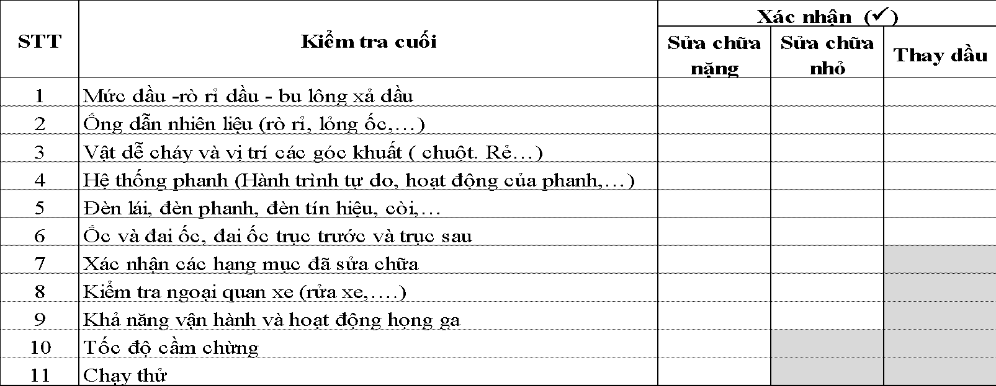

Bằng việc ký vào Phiếu sửa chữa này, khách hàng đồng ý với Điều khoản và Chính Sách Quyền Riêng Tư. Trường hợp không đồng ý hoặc có ý kiến với mục đích xử lý dữ liệu cá nhân hoặc các nội dung khác tại Chính Sách Quyền Riêng tư, vui lòng liên hệ lại với chúng tôi qua hotline 1800.8001 Chi tiết chính sách quyền riêng tư, vui lòng truy cập tại: www.honda.com/policy

